HOOK
I) Khái niệm

 | - Là những method được xây dựng sẵn để chúng ta làm việc
 | - Để gắn vào những component
 | - Hook được thêm vào từ phiên bản 16.8.0
 | - Chưa dùng Hooks, chỉ là UI component
 |  | function ComponentA() {
 |  |  | return <h1>Haven't used hooks yet</h1>
 |  | }
 | - Sử dụng Hook hỗ trợ thêm nhiều tính năng
 |  | function ComponentB() {
 |  |  | // useState
 |  |  | const [state, setState] = useState(initState)

 |  |  | return <h1>hooks</h1>
 |  | }

 | - Chỉ dùng cho function component, không dùng cho class component
 | - Component đơn giản và trở nên dễ hiểu
 |  | + Không bị chia logic ra như methods trong lifecycle của Class Component
 |  | + Không cần sử dụng "this"
 | - Sử dụng Hook khi nào?
 |  | + Dự án mới => Hooks
 |  | + Dự án cũ
 |  |  | * Component mới => Function component + Hooks
 |  |  | * Component cũ => Giữ nguyên, có thời gian tối ưu sau
 |  | + Logic nghiệp vụ cần sử dụng các tính chất của OOP => class component
 | - Người mới nên bắt đầu với Function hay Class component?
 | - Có kết hợp sử dụng Function component và Class component được không? => được

II) Các loại Hooks
1. useState hook
 | - Thay đổi trạng thái: thay đổi từ giá trị này sang giá trị kia
 | - Dùng khi nào: Khi muốn dữ liệu thay đổi thì giao diện tự động được cập nhật (render lại theo dữ liệu)
 | - Cách dùng:
 |  | + import {useState} from 'react'
 |  | + const [state, setState] = useState(initState)
 |  |  | - initState: giá trị khởi tạo ban đầu
 |  |  | - state: được gán bới initState
 |  |  | - setState: dữ liệu được gán lại

 | - Lưu ý:
 |  | + Component được re-render sau khi 'setState'
 |  | + Initial state chỉ được dùng cho lần đầu
 |  | + Setstate với callback?
 |  | + Initial state với callback? Nếu truyền vào là func thì nó sẽ lấy cái giá trị trả về làm init
 |  | + Set state là thay thế state bằng giá trị mới

 | const handleIncrease = () => {
 | setCounter(counter + 1);
 | setCounter(counter + 1);
 | setCounter(counter + 1);
 | }
 | => output: counter = 2
 | const handleIncrease = () => {
 | setCounter(counter => counter + 1);
 | setCounter(counter => counter + 1);
 | setCounter(counter => counter + 1);
 | }
 | => output: counter = 4

2. useEffect
 | - Events: Add/remove event listener
 | - Observer pattern: Subscribe / unsubscribe
 | - Closure
 | - Timers: setInterval, setTimeout, clearInterval, clearTimeout
 | - useState
 | - Mounted/unmounted
 | - ===
 | - Call API

 | - Side effects: khi tác động xảy ra làm thay đổi dữ liệu của chương trình
 |  | + Update DOM
 |  | + Call API
 |  | + Listen DOM events: Scroll, Resize
 |  | + Cleanup: Remove listener/Unsubscribe, clear timeout

 | - Cú pháp:
 |  | + useEffect(callback) => gọi callback mỗi khi component được re-render
 |  |  |  | => callback chay sau khi element đã được render vào DOM.
 |  | + useEffect(callback, [])
 |  |  | => Chỉ gọi callback 1 lần sau khi mount

 |  | + useEffect(callback, [dependencies])
 |  |  | => callback được gọi mỗi khi depenence có thay đổi
 | => cleanup function luôn được gọi trước khi component unmounted
 | => cleanup function luôn được gọi trước khi callback được gọi (trừ mounted)
 | - useEffect with timer function (timeout & interval)

 | - websocket là một giao thức tạo ra thời gian thực

Thứ tự thực hiện công việc
- 1. Cập nhật lại state
- 2. Cập nhật DOM (mutated)
- 3. Render lại UI
- 4. Gọi lại cleanup nếu deps thay đổi
- 5. Gọi useEffect callback

3.useLayoutEffect

Thứ tự thực hiện công việc
- 1. Cập nhật lại state
-2. Cập nhật DOM (mutated)
- 3. Gọi cleanup nếu deps thay đổi (sync)
- 4. Gọi useLayoutEffect callback (sync)
- 5. Render lại UI

=> sử dụng khi bạn set một State rồi lại kiểm tra và set lại state đó

4. useRef hook

- Ref viết tắt cảu từ reference có nghĩa là tham chiếu
- Lưu các giá trị qua một tham chiếu bên ngoài
- Luon tra ve mot object
- dung de get DOM element
 | VD: <h1 ref={h1Ref}>{count}</h1>
 | const h1Ref = useRef();
 | useEffect(() => {
 | console.log(h1Ref.current)
 | })
- Khi chúng ta dùng useRef để lưu giá trị, thì khi phải render lại một function component, giá trị đã lưu sẽ không bị thay đổi, mà vẫn giữ được giá trị đã lưu trước đó.

5. useCallback

- Giúp chúng ta tránh tạo ra những hàm không cần thiết trong function component
var a = () => {} |  | => tạo ra vùng tham chiêu lưu func a
var b = () => {} |  | => tạo ra vùng tham chiêu lưu func b
a ===b => false

var handleIncrease = () => {
setNumber(pre => pre + 1)
}

=> khi setNumber nó sẽ re-render lại component và nó sẽ tạo lại một hàm handleIncrease mới

- Cú pháp: useCallback(callback, [deps])

=> nó sẽ tạo một tham chiếu ngoài component function để lưu hàm handleIncrease, và khi deps để trống nó sẽ gọi lại tham chiếu trước đó

6. useMemo

 | - Tránh thực hiện một logic nào đó ko cần thiết
 | - Cú pháp: useMemo(callback, [deps])

7. useReducer

 | - Cách hoạt động giống với redux
 | - Khi nào dùng: khi có kiểu dữ liệu lồng nhau hoặc có nhiều state, hoặc các state phụ nhau
 | - Hoạt động theo các bước sau:
 |  | 1. Init state
 |  | 2. Action
 |  | 3. Reducer: hàm, nhận vào đầu vào và trả ra một kết quả mới
 |  | 4. Dispatch: kích hoạt action
8. useContext

 | Comp A => Comp B => Comp C
 | - Đơn giản hóa việc truyền dữ liệu giữa component cha và component con mà ko phải sử dụng prop
 |  | VD: Comp A => Comp C

 | - Hoạt động dựa trên 3 bước:
 |  | 1. Create context
 |  | 2. Provider: nhà cung cấp
 |  | 3. Consumer: nhận dữ liệu từ nhà cung cấp

 | - Tạo một ngữ cảnh (Context) để ôm component cha và từ đó nó có truyền dữ liệu tới bất kỳ component con nào, để làm được điều đó nó sử dụng Provider

 | - Tại Component cha

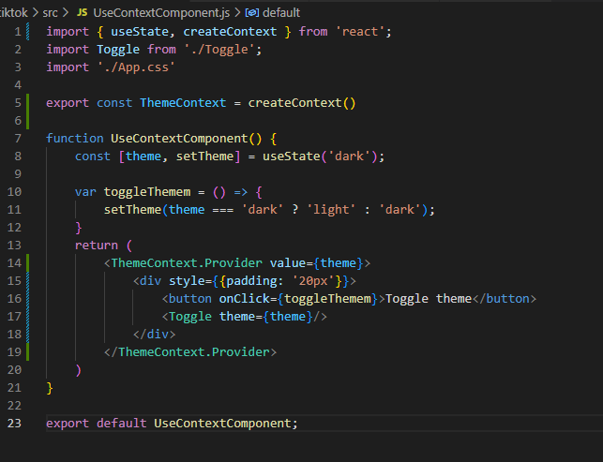

value là dữ liệu cần truyền tới các component con

 | - Component con:
useContext của create context của component cha và từ đó lấy đc dữ liệu của component cha {theme}
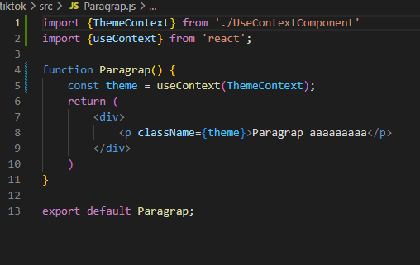

9. Context + useReducer => global state

để sử dụng context luôn phải import 2 thằng này => custom hook để import một thằng là đc
 | - Vì state để ở global nên có thể sẽ có rất nhiều state vậy nên ta sử dụng useReducer thay vì sử dung useState

10. Custom 1 hook

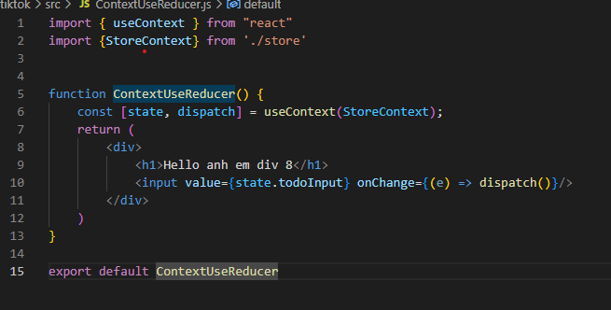

11. So sánh Redux với React-context

 | - Debugging capabilities
 | - Middleware
 | - Addons and extensibility
 | - cross-platform and cross-framework usage
 | - Depending on your app's setup, much better performance than working with jusst Context

12. useImperativeHandle

 | - Giúp tùy chỉnh useRef
 | - function component ko có thuộc tính ref
 | - Ref truyền theo prop nó sẽ có mục đích riêng và nó sẽ ko truyền xuống thằng con vậy nên thằng con sẽ ko nhận đc prop.ref

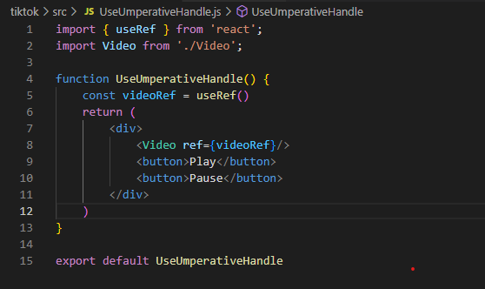

 | - Cách sử lý:
 |  | + Tại Component bạn muốn nhận ref từ bên ngoài: sử dụng forwardRef

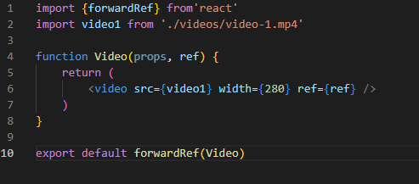

 | - Tuy nhiên cách xử lý để toàn ven dữ liệu (tính đóng gói) ta sẽ xử lý như sau

Router
1. Tổng quan

 | - Tạo ra cơ chế định tuyến nội bộ trong reactjs
 | - Cho bạn di chuyển qua lại giữa các trang trong website

2. reactjs router

 | - install: npm install react-router-dom@6

 | Cách sử dụng:

 |  | - B1: Import BrowserRouter
 |  | - B2: Ôm component App trong BrowserRouter
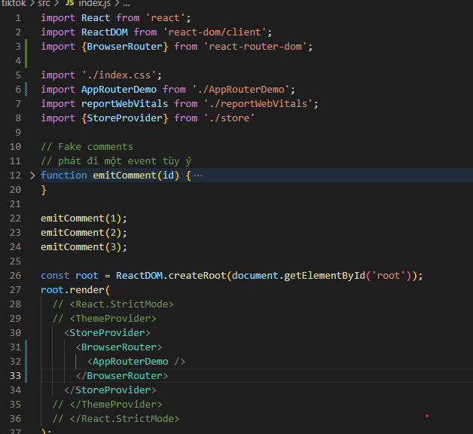

 |  | Chú ý: một website chỉ có một bộ định tuyến thôi (tức là một BrowserRouter)

 |  | - B3: trong App Component:

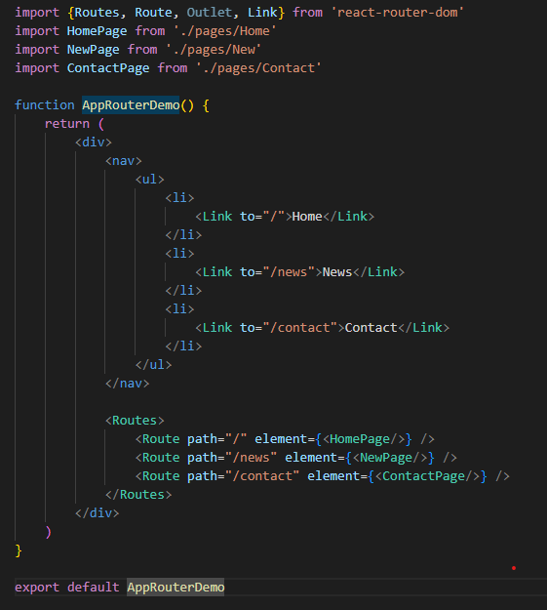
Import các thành phần cần thiết

Để link chuyển page ta sử dụng Link và to đến path chúng ta muốn
=> Khi render nó sẽ render Link -> thẻ a

Định nghĩa:
+ path: đường đẫn url
+ element: react element tương ứng

 | - exact: match chính xác đường dẫn
 | - path='*' những đường dẫn còn lại khác các đường dẫn đã cấu hình

3. Nested Route

 | - Tạo các submenu lồng nhau
 |  | + B1:

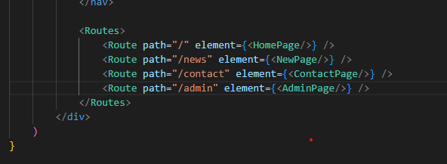

 |  | + B2: Tạo Component AdminPage và cấu hình các route con bên trong là xong

4. Đọc Params, History, Location

 | - Location:
 |  | + import hook trong react-router-dom là useLocation() hoặc useRouteMatch() để đọc pathname

 | - Đọc Params:
 |  | + Sử dụng useLocation để đọc params
 |  | TH1: đối với cách truyền param ?name=doan&id=1
 |  | + B1: let location = useLocation();
 |  | + B2:let query = new URLSearchParams(location.search)
 |  | + B3: Lấy ra {quert.get('param_name')}

 |  | TH2: đối với cách truyền param category/:id
 |  | + B1: let {id} = useParams()

 | - History:
 |  | + Để back lại trang trước đó ta sử dụng hook useHistory()
 |  | + B1: const history = useHistory()
 |  | + B2: onClick={() => history.goBack()}

 |  | Để chuyển về một trang khác
 |  | + B2: onClick={() => history.push('home')}

5. Xử lý giao diện Active Link Style

 | - Để check link người dùng chọn có khớp vs link hiện tại ko ta sử dụng
 |  | + B1: const match = useRouterMatch({
 |  |  | path: item.path
 |  | })
 |  | => đối tượng match trả về null nếu ko tìm thấy
 |  | + B2: className={match ? 'active' : 'inactive'}

6. Để xử lý thằng link nào đc active ta sử dụng NavLink

Dự án Thực tế
I. Chuẩn bị

 | - create project: npx create-react-app my_project
 | - Cài đặt thư viện customize-cra: để custom config của webpack
 |  | npm i customize-cra react-app-rewired -D

 | 1. Override react-app-rewired
 | - Tại thư mục gốc tạo file config-overrides.js
 |  | module.exports = function override(config, env) {
 |  | // do stuff with the webpack config...
 |  | return config;
 |  | }

 | - Tại file package.json: thay thế code sau

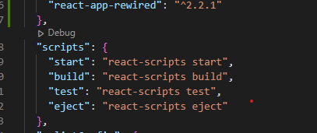

 |  | bằng

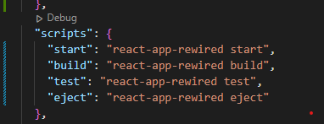

 | 2. babel-plugin-module-resolver
 | - Thư viện giúp dẫn đến thư mục một cách ngắn gọn
 | - Cú pháp
 |  | npm install --save-dev babel-plugin-module-resolver
 | - Tại thư mục gốc, tạo file .babelrc
 |  | {
 |  | "plugins": [
 |  | ["module-resolver", {
 |  | "alias": {
 |  | "~": "./src",
 |  | }
 |  | }]
 |  | ]
 |  | }

 | - Sau này import chỉ cần dùng: import App from '~/App'
 | - Tạo file jsconfig.json để sau này chỉ cần ~ là nó sẽ sổ ra những file

 |  | {
 |  | "compilerOptions": {
 |  | "baseUrl": ".",
 |  | "paths": {
 |  | "~/*": ["src/*"],
 |  | }
 |  | }
 |  | }

 | 3. Config file config-overrides.js để nạp file .babelrc vào webpack

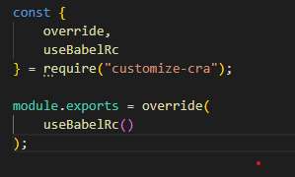

 | 4. Cấu hình Prettier

 |  | - Để format lại code html, css, …
 |  | - Tạo file .prettierrc

 |  |  | {
 |  |  | "arrowParens": "always",
 |  |  | "bracketSameLine": false,
 |  |  | "bracketSpacing": true,
 |  |  | "embeddedLanguageFormatting": "auto",
 |  |  | "htmlWhitespaceSensitivity": "css",
 |  |  | "insertPragma": false,
 |  |  | "jsxSingleQuote": false,
 |  |  | "printWidth": 120,
 |  |  | "proseWrap": "preserve",
 |  |  | "quoteProps": "as-needed",
 |  |  | "requirePragma": false,
 |  |  | "semi": true,
 |  |  | "singleQuote": true,
 |  |  | "tabWidth": 4,
 |  |  | "trailingComma": "all",
 |  |  | "useTabs": false,
 |  |  | "vueIndentScriptAndStyle": false
 |  |  | }

 |  | Tạo .vscode/settings.json

 |  |  | {
 |  |  | "editor.formatOnSave": true,
 |  |  | "editor.defaultFormatter": "esbenp.prettier-vscode"
 |  |  | }

 | 5. Cấu hình và sử dụng SASS

 |  | - Cài đặt scss: npm i -D sass
 |  | - Tạo global style component
 |  | - Reset css: npm install --save normalize.css

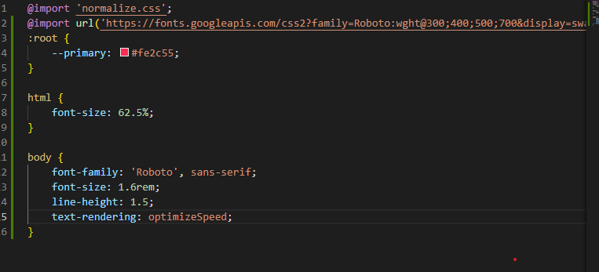

 | 6. Cài đặt router: npm i react-router-dom
 | 7. cài đặt classnames: npm i classnames
II. Nội dung chính
1. Phân tích tổng quan Layout
2. Cài đặt react-router-dom: npm I react-router-dom
3. Đưa cấu hình routes ra ngoài
 | - Bước 1: tại thư mục gốc tạo file routes/index.js

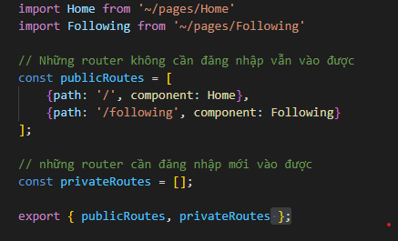

 | - Bước 2: tại file App.js

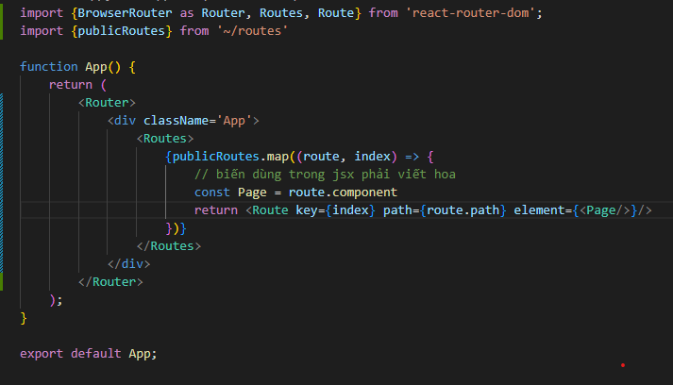

4. Xây dựng cơ chế tải layout
5, Import font awesome vaof trong project

 | "@fortawesome/fontawesome-svg-core": "^1.3.0",
 | "@fortawesome/free-brands-svg-icons": "^6.0.0",
 | "@fortawesome/free-regular-svg-icons": "^6.0.0",
 | "@fortawesome/free-solid-svg-icons": "^6.0.0",
 | "@fortawesome/react-fontawesome": "^0.1.17",

 | - Cách sử dụng:

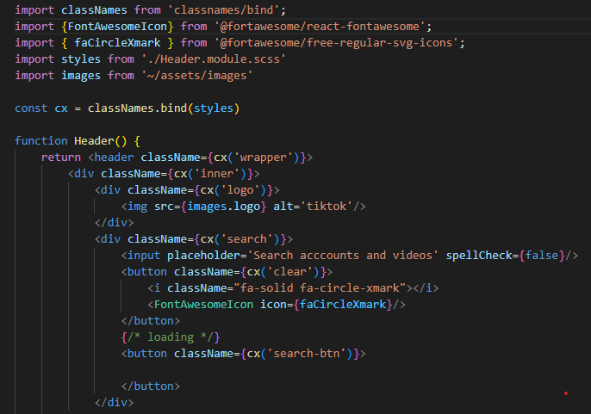

6. Sử dụng thư viện tippy

 | - Cài đặt: npm i @tippyjs/react
 | - dùng để làm tooltip

 | - Không muốn sử dụng hover mà muốn sử dụng click ta sử dụng: trigger="click"
 | - placment="bottom" là vị trí hiển thị
 | - visible là hiện hay ẩn
 | - delay sau khoang bao nhieu giay [bat dau, move khoi]
 |  | VD: delay={[0, 200]}
 | - Offset de chinh vi tri: offset={[10,10]}
 | - onClickOutside: sự kiện khi Click bên ngoài tippy thì xử lý cái gì đó
 | - appendTo={() => document.body}
7. Tạo component Image
 | - Tại sao phải tạo: trường hợp có lỗi không thể load ảnh thì sẽ hiển thị ảnh mặc định

8. Tìm hiểu thư viện PropTypes
 | - import PropTypes from 'prop-types'

Chú ý
- Hooks, HOC, Render props: đều có chung , một nhiệm vụ là kế thừa logic, giúp tránh việc lặp đi lặp lại giữa các component

var a = () => {} |  | => tạo ra vùng tham chiêu lưu func a
var b = () => {} |  | => tạo ra vùng tham chiêu lưu func b
a ===b => false

- Sự khác biệt giữa useState và useReducer
 | + useState
 |  | 1. Init state
 |  | 2. Action
 | + useReducer
 |  | 1. Init state
 |  | 2. Action
 |  | 3. Reducer: hàm, nhận vào đầu vào và trả ra một kết quả mới
 |  | 4. Dispatch: kích hoạt action

- Sử dụng children để đánh dấu nội dung con sẽ được truyền vào

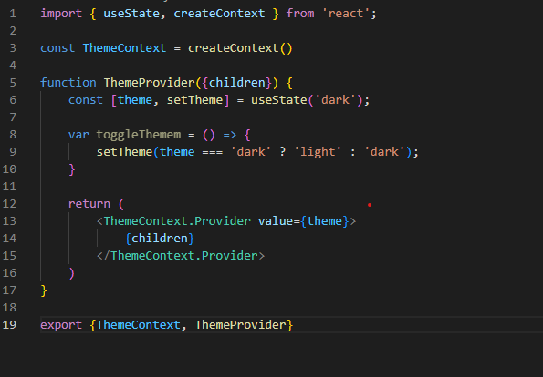

Khi một dự án lớn, có nhiều component dẫn đến có nhiều file css đi kèm. Như vậy trong quá trình viết code CSS bạn sẽ rất khó kiểm soát việc đặt tên cho các class. Việc dùng CSS Module sẽ giúp bạn không cần quan tâm đến việc bị đặt trùng tên class nữa.

Như vậy các bạn có thể viết code CSS mà không sợ bị ảnh hưởng đến các component khác.

- chú ý:
 | Viết prop như này <Button primary /> có nghĩa là truyền prop có tên primary và mang kiểu dữ liệu boolean = true

- Prop className nhận kiểu dữ liệu là chuỗi

Mẹo: ctr+D => ctrll + shift + =>, copy, alt => home => end

- Convert ve boolean

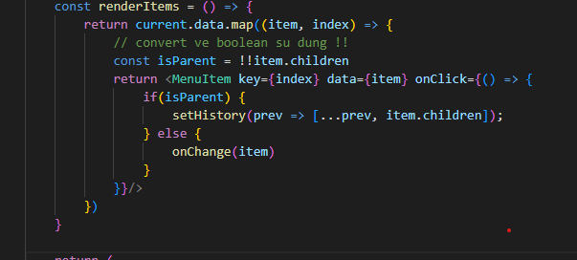

- Các môi trường phát triển
 | + Local/development
 | + Test/Staging
 | + UAT
 | + Production

